就業率1
〈 経 済 基 盤 〉
 |  |  |  |  |  |  | Ⅰ指標値 ー 経済基盤
 |  | 35 就業率 |  |  |  | 36 第一次産業就業率
市町 |  |  |  | ％ |  |  |  | ％
 |  | H27/2015 | 順位 | R2/2020 | 順位 | H27/2015 | 順位 | R2/2020 | 順位
栃木県 |  | 48.83 |  | 47.93 |  | 2.69 |  | 2.50

宇都宮市 |  | 46.67 | 25 | 43.72 | 25 | 1.12 | 24 | 1.02 | 24
足利市 |  | 48.01 | 21 | 48.18 | 21 | 0.86 | 25 | 0.86 | 25
栃木市 |  | 48.71 | 20 | 48.98 | 18 | 2.88 | 19 | 2.65 | 19
佐野市 |  | 48.90 | 18 | 48.81 | 19 | 1.34 | 23 | 1.21 | 23
鹿沼市 |  | 50.51 | 11 | 51.38 | 5 | 3.32 | 18 | 3.30 | 15
日光市 |  | 50.72 | 10 | 50.22 | 10 | 2.60 | 20 | 2.52 | 20
小山市 |  | 47.99 | 22 | 48.44 | 20 | 1.88 | 22 | 1.61 | 22
真岡市 |  | 51.28 | 7 | 50.70 | 9 | 4.83 | 10 | 5.11 | 8
大田原市 |  | 48.78 | 19 | 49.69 | 13 | 5.95 | 7 | 5.24 | 7
矢板市 |  | 49.24 | 16 | 48.00 | 22 | 3.56 | 15 | 3.67 | 13
那須塩原市 |  | 51.11 | 8 | 49.61 | 15 | 3.34 | 17 | 3.13 | 17
さくら市 |  | 47.70 | 23 | 49.56 | 16 | 4.24 | 12 | 4.03 | 11
那須烏山市 |  | 49.87 | 14 | 49.64 | 14 | 5.78 | 8 | 4.90 | 9
下野市 |  | 50.33 | 12 | 49.89 | 12 | 3.39 | 16 | 3.11 | 18
上三川町 |  | 53.41 | 2 | 50.90 | 8 | 4.51 | 11 | 4.22 | 10
益子町 |  | 51.51 | 6 | 51.89 | 4 | 3.76 | 13 | 3.56 | 14
茂木町 |  | 50.33 | 12 | 50.20 | 11 | 6.50 | 5 | 6.34 | 4
市貝町 |  | 53.75 | 1 | 53.39 | 1 | 6.75 | 4 | 5.83 | 6
芳賀町 |  | 53.03 | 3 | 51.25 | 6 | 9.51 | 1 | 8.39 | 1
壬生町 |  | 49.86 | 15 | 49.42 | 17 | 3.60 | 14 | 3.16 | 16
野木町 |  | 49.09 | 17 | 46.74 | 24 | 2.25 | 21 | 2.04 | 21
塩谷町 |  | 52.55 | 4 | 51.96 | 3 | 7.17 | 2 | 6.99 | 3
高根沢町 |  | 52.07 | 5 | 51.14 | 7 | 4.87 | 9 | 4.00 | 12
那須町 |  | 47.36 | 24 | 47.06 | 23 | 6.39 | 6 | 6.29 | 5
那珂川町 |  | 50.87 | 9 | 52.52 | 2 | 7.09 | 3 | 7.60 | 2
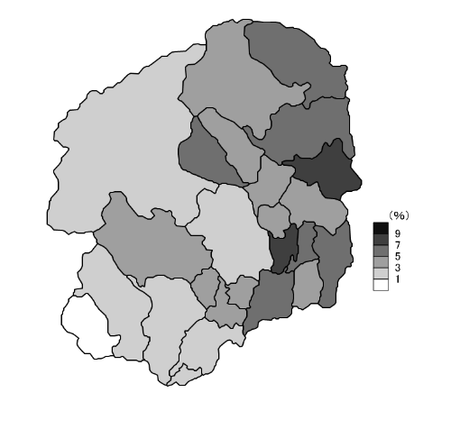
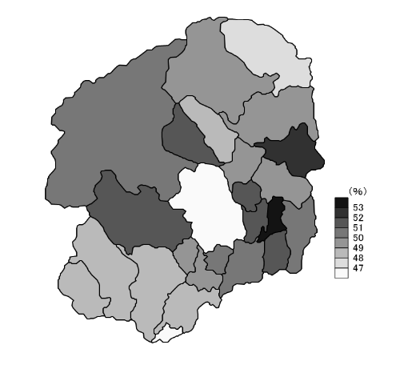 統計地図 (各指標の最新データを地図化。色の濃い方が数値が大きい）

指 標 | 分子 | 就業者総数×100 |  |  |  | 第一次産業就業者数×100
計算式 | 分母 | 人口総数 |  |  |  | 人口総数
解説ページ |  | 113

就業率1 (2)
Ⅰ指標値 ー 経済基盤
 |  | 37 第二次産業就業率 |  |  |  | 38 第三次産業就業率
市町 |  |  |  | ％ |  |  |  | ％
 |  | H27/2015 | 順位 | R2/2020 | 順位 | H27/2015 | 順位 | R2/2020 | 順位
栃木県 |  | 15.00 |  | 14.59 |  | 29.32 |  | 29.54

宇都宮市 |  | 11.66 | 24 | 11.12 | 24 | 30.74 | 4 | 30.00 | 6
足利市 |  | 17.35 | 8 | 17.00 | 9 | 28.76 | 10 | 29.12 | 13
栃木市 |  | 16.47 | 12 | 16.24 | 10 | 28.15 | 16 | 29.22 | 10
佐野市 |  | 17.44 | 6 | 17.27 | 6 | 29.26 | 8 | 29.84 | 8
鹿沼市 |  | 17.77 | 5 | 17.79 | 4 | 28.64 | 12 | 29.88 | 7
日光市 |  | 13.52 | 23 | 13.50 | 22 | 33.50 | 1 | 32.75 | 2
小山市 |  | 15.56 | 15 | 15.10 | 15 | 28.48 | 13 | 29.61 | 9
真岡市 |  | 18.47 | 3 | 18.68 | 1 | 25.43 | 25 | 26.54 | 23
大田原市 |  | 15.40 | 16 | 15.43 | 12 | 25.46 | 24 | 26.36 | 25
矢板市 |  | 16.50 | 11 | 14.98 | 16 | 28.72 | 11 | 29.15 | 12
那須塩原市 |  | 15.66 | 14 | 15.20 | 13 | 29.74 | 7 | 29.22 | 10
さくら市 |  | 14.72 | 20 | 14.63 | 18 | 28.30 | 14 | 30.58 | 5
那須烏山市 |  | 16.81 | 9 | 17.10 | 8 | 26.94 | 21 | 27.58 | 21
下野市 |  | 13.74 | 22 | 12.79 | 23 | 32.76 | 2 | 33.26 | 1
上三川町 |  | 18.82 | 2 | 17.48 | 5 | 29.11 | 9 | 28.27 | 17
益子町 |  | 19.79 | 1 | 17.97 | 2 | 27.13 | 20 | 27.95 | 19
茂木町 |  | 14.89 | 18 | 14.63 | 18 | 28.29 | 15 | 29.02 | 14
市貝町 |  | 18.41 | 4 | 17.14 | 7 | 27.35 | 19 | 28.83 | 15
芳賀町 |  | 15.39 | 17 | 14.89 | 17 | 26.86 | 22 | 26.50 | 24
壬生町 |  | 14.30 | 21 | 14.16 | 21 | 30.84 | 3 | 31.15 | 3
野木町 |  | 15.91 | 13 | 15.12 | 14 | 30.36 | 5 | 28.82 | 16
塩谷町 |  | 16.69 | 10 | 15.86 | 11 | 27.76 | 18 | 27.96 | 18
高根沢町 |  | 14.79 | 19 | 14.52 | 20 | 30.28 | 6 | 30.62 | 4
那須町 |  | 10.74 | 25 | 10.47 | 25 | 28.05 | 17 | 27.70 | 20
那珂川町 |  | 17.43 | 7 | 17.97 | 2 | 26.04 | 23 | 26.78 | 22
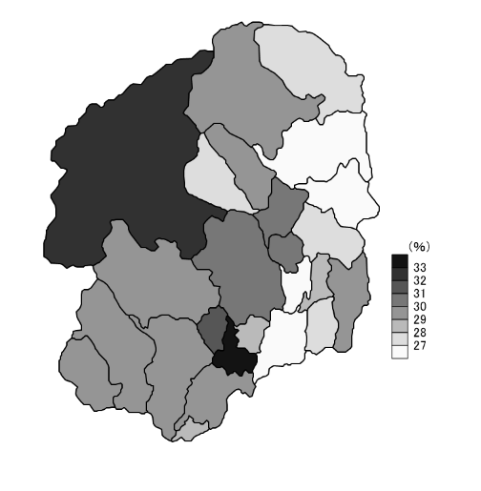
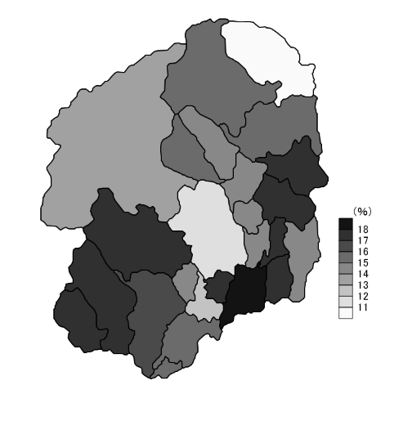 統計地図 (各指標の最新データを地図化。色の濃い方が数値が大きい）

指 標 | 分子 | 第二次産業就業者数×100 |  |  |  | 第三次産業就業者数×100
計算式 | 分母 | 人口総数 |  |  |  | 人口総数
解説ページ |  | 113

就業率2・所得 (2)
 |  |  |  |  |  |  | Ⅰ指標値 ー 経済基盤
 |  | 39 総生産割合 |  |  |  | 40 人口１人当たり市町村民所得
市町 |  | （県内総生産に占める割合） |  |  | ％ |  |  | 千円
 |  | R1/2019 | 順位 | R2/2020 | 順位 | R1/2019 | 順位 | R2/2020 | 順位
栃木県 |  | 100.00 |  | 100.00 |  | 3,398 |  | 3,132

宇都宮市 |  | 32.08 | 1 | 30.44 | 1 | 3,759 | 3 | 3,413 | 3
足利市 |  | 5.62 | 4 | 5.51 | 4 | 3,075 | 17 | 2,840 | 17
栃木市 |  | 10.05 | 2 | 10.32 | 2 | 3,507 | 6 | 3,167 | 6
佐野市 |  | 5.00 | 6 | 5.24 | 6 | 3,150 | 14 | 2,923 | 15
鹿沼市 |  | 4.57 | 7 | 4.55 | 7 | 3,313 | 9 | 3,092 | 10
日光市 |  | 3.18 | 10 | 3.32 | 10 | 3,045 | 18 | 2,840 | 18
小山市 |  | 8.23 | 3 | 8.13 | 3 | 3,399 | 7 | 3,157 | 7
真岡市 |  | 3.78 | 9 | 4.16 | 9 | 3,301 | 10 | 3,102 | 8
大田原市 |  | 4.41 | 8 | 4.43 | 8 | 3,324 | 8 | 3,063 | 11
矢板市 |  | 1.21 | 16 | 1.23 | 17 | 2,946 | 21 | 2,776 | 19
那須塩原市 |  | 5.24 | 5 | 5.30 | 5 | 3,248 | 11 | 3,037 | 12
さくら市 |  | 1.87 | 13 | 2.16 | 12 | 3,143 | 15 | 3,019 | 13
那須烏山市 |  | 0.93 | 20 | 1.02 | 19 | 2,933 | 22 | 2,759 | 20
下野市 |  | 2.37 | 11 | 2.48 | 11 | 3,515 | 5 | 3,328 | 4
上三川町 |  | 1.73 | 14 | 1.76 | 14 | 3,545 | 4 | 3,243 | 5
益子町 |  | 0.57 | 23 | 0.57 | 23 | 2,795 | 24 | 2,643 | 24
茂木町 |  | 0.40 | 24 | 0.38 | 25 | 2,746 | 25 | 2,535 | 25
市貝町 |  | 0.96 | 19 | 1.00 | 20 | 4,050 | 2 | 3,596 | 2
芳賀町 |  | 2.14 | 12 | 2.10 | 13 | 4,874 | 1 | 4,039 | 1
壬生町 |  | 1.51 | 15 | 1.49 | 15 | 3,076 | 16 | 2,846 | 16
野木町 |  | 1.19 | 17 | 1.37 | 16 | 3,173 | 13 | 2,972 | 14
塩谷町 |  | 0.38 | 25 | 0.43 | 24 | 2,907 | 23 | 2,747 | 21
高根沢町 |  | 0.78 | 21 | 0.82 | 21 | 3,240 | 12 | 3,098 | 9
那須町 |  | 1.09 | 18 | 1.05 | 18 | 3,043 | 19 | 2,733 | 23
那珂川町 |  | 0.69 | 22 | 0.75 | 22 | 2,963 | 20 | 2,743 | 22
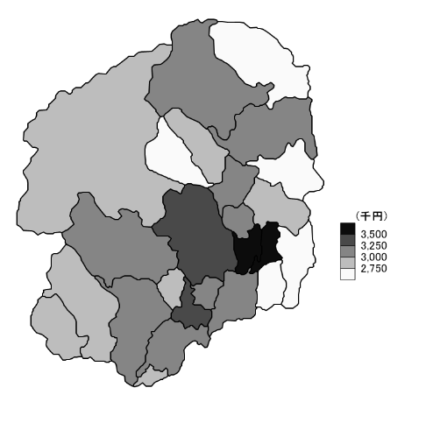
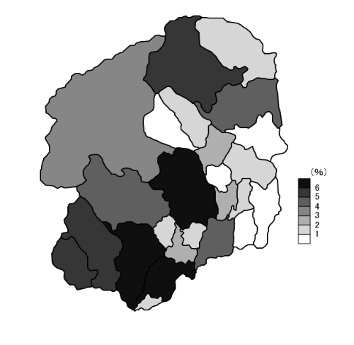 統計地図 (各指標の最新データを地図化。色の濃い方が数値が大きい）

指 標 | 分子 | 市町村内総生産×100 |  |  |  | （解説ページ参照）
計算式 | 分母 | 県内総生産
解説ページ |  | 113

所得 事業所2
Ⅰ指標値 ー 経済基盤
 |  | 41 市町村民所得の流入率 |  |  |  | 42 従業者１～４人の事業所
市町 |  |  |  |  | ％ | 割合(民営） |  |  | ％
 |  | R1/2019 | 順位 | R2/2020 | 順位 | H28/2016 | 順位 | R3/2021 | 順位
栃木県 |  | 3.3 |  | 3.0 |  | 58.79 |  | 56.88

宇都宮市 |  | -4.9 | 21 | -1.0 | 18 | 53.78 | 25 | 52.91 | 24
足利市 |  | 19.3 | 8 | 21.3 | 6 | 64.65 | 6 | 60.15 | 8
栃木市 |  | -17.4 | 23 | -23.1 | 23 | 62.53 | 7 | 59.91 | 9
佐野市 |  | 12.4 | 12 | 9.5 | 12 | 59.78 | 15 | 58.82 | 13
鹿沼市 |  | 8.2 | 14 | 8.0 | 14 | 59.53 | 16 | 57.53 | 18
日光市 |  | 15.4 | 10 | 11.7 | 10 | 61.99 | 8 | 61.18 | 7
小山市 |  | 7.9 | 15 | 9.2 | 13 | 55.36 | 23 | 52.96 | 23
真岡市 |  | 7.5 | 16 | -0.6 | 17 | 59.48 | 17 | 57.68 | 17
大田原市 |  | -15.2 | 22 | -18.0 | 22 | 61.45 | 9 | 58.89 | 12
矢板市 |  | 16.9 | 9 | 16.5 | 7 | 60.53 | 12 | 57.90 | 14
那須塩原市 |  | 11.3 | 13 | 11.0 | 11 | 56.92 | 21 | 56.02 | 19
さくら市 |  | 15.0 | 11 | 5.4 | 16 | 55.80 | 22 | 53.53 | 21
那須烏山市 |  | 19.6 | 7 | 13.1 | 8 | 67.58 | 3 | 63.95 | 4
下野市 |  | 27.4 | 3 | 26.5 | 3 | 58.21 | 19 | 55.38 | 20
上三川町 |  | -0.9 | 20 | -3.3 | 19 | 55.36 | 23 | 52.04 | 25
益子町 |  | 41.5 | 2 | 42.4 | 2 | 70.66 | 1 | 70.03 | 1
茂木町 |  | 23.3 | 4 | 25.5 | 4 | 68.55 | 2 | 66.60 | 2
市貝町 |  | -34.4 | 24 | -44.7 | 24 | 58.96 | 18 | 57.72 | 16
芳賀町 |  | -87.7 | 25 | -103.7 | 25 | 57.77 | 20 | 53.42 | 22
壬生町 |  | 20.6 | 6 | 22.0 | 5 | 60.48 | 13 | 59.85 | 10
野木町 |  | 4.7 | 17 | -8.6 | 21 | 60.70 | 11 | 59.23 | 11
塩谷町 |  | 21.6 | 5 | 11.8 | 9 | 66.59 | 5 | 62.16 | 5
高根沢町 |  | 47.3 | 1 | 46.6 | 1 | 61.26 | 10 | 57.83 | 15
那須町 |  | 3.7 | 19 | 5.9 | 15 | 60.23 | 14 | 61.57 | 6
那珂川町 |  | 4.0 | 18 | -5.9 | 20 | 67.01 | 4 | 65.33 | 3
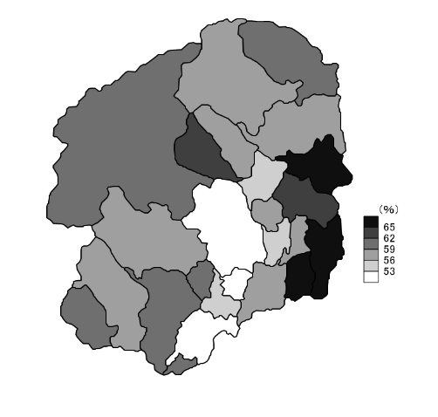
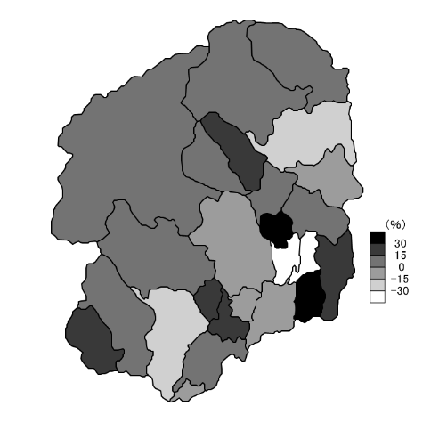 統計地図 (各指標の最新データを地図化。色の濃い方が数値が大きい）

指 標 | 分子 | （解説ページ参照） |  |  |  | 従業者１～４人の事業所数（民営）×100
計算式 | 分母 |  |  |  |  | 民営事業所総数
解説ページ |  | 114

所得 事業所2 (2)
 |  |  |  |  |  |  | Ⅰ指標値 ー 経済基盤
 |  | 43 従業者30人以上の事業所 |  |  |  | 44 従業者１～４人の事業所
市町 |  | 割合（民営） |  |  | ％ | 従業者割合（民営） |  |  | ％
 |  | H28/2016 | 順位 | R3/2021 | 順位 | H28/2016 | 順位 | R3/2021 | 順位
栃木県 |  | 5.76 |  | 6.42 |  | 12.29 |  | 11.08

宇都宮市 |  | 6.50 | 6 | 6.99 | 8 | 10.66 | 20 | 9.99 | 18
足利市 |  | 4.63 | 21 | 5.88 | 13 | 16.01 | 6 | 13.37 | 8
栃木市 |  | 5.23 | 15 | 5.99 | 12 | 14.52 | 10 | 12.84 | 10
佐野市 |  | 5.32 | 13 | 5.56 | 19 | 14.32 | 9 | 13.21 | 9
鹿沼市 |  | 5.42 | 11 | 6.48 | 9 | 13.60 | 12 | 12.19 | 11
日光市 |  | 4.87 | 18 | 5.76 | 15 | 15.49 | 7 | 14.56 | 7
小山市 |  | 6.74 | 5 | 7.23 | 6 | 10.49 | 19 | 9.27 | 23
真岡市 |  | 6.83 | 4 | 7.01 | 7 | 11.24 | 15 | 10.45 | 16
大田原市 |  | 5.66 | 10 | 6.23 | 10 | 12.28 | 16 | 10.60 | 15
矢板市 |  | 5.25 | 14 | 5.62 | 17 | 13.38 | 13 | 11.93 | 13
那須塩原市 |  | 5.37 | 12 | 6.03 | 11 | 13.08 | 14 | 11.94 | 12
さくら市 |  | 7.28 | 3 | 7.77 | 4 | 10.95 | 22 | 9.83 | 19
那須烏山市 |  | 4.67 | 20 | 4.85 | 21 | 18.05 | 5 | 16.11 | 5
下野市 |  | 5.93 | 8 | 7.55 | 5 | 11.49 | 17 | 9.40 | 21
上三川町 |  | 6.42 | 7 | 7.87 | 3 | 7.83 | 24 | 6.66 | 24
益子町 |  | 3.53 | 24 | 3.33 | 25 | 22.96 | 1 | 22.77 | 1
茂木町 |  | 3.18 | 25 | 3.45 | 24 | 18.77 | 2 | 19.48 | 2
市貝町 |  | 5.90 | 9 | 5.57 | 18 | 9.86 | 21 | 9.53 | 20
芳賀町 |  | 10.20 | 1 | 11.87 | 1 | 3.07 | 25 | 2.61 | 25
壬生町 |  | 4.82 | 19 | 5.81 | 14 | 12.30 | 11 | 11.42 | 14
野木町 |  | 7.55 | 2 | 7.99 | 2 | 10.24 | 23 | 9.35 | 22
塩谷町 |  | 4.20 | 22 | 4.18 | 22 | 17.93 | 4 | 15.89 | 6
高根沢町 |  | 5.03 | 17 | 5.67 | 16 | 11.37 | 18 | 10.21 | 17
那須町 |  | 5.20 | 16 | 5.41 | 20 | 16.00 | 8 | 16.17 | 4
那珂川町 |  | 3.82 | 23 | 4.15 | 23 | 18.97 | 3 | 17.02 | 3
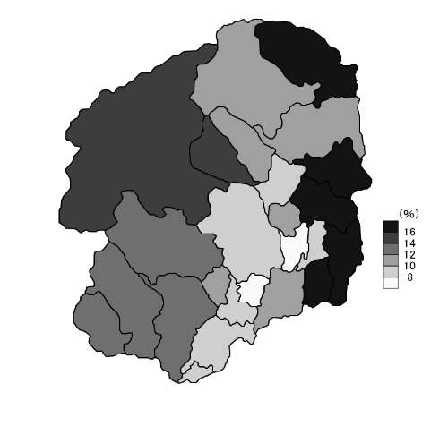
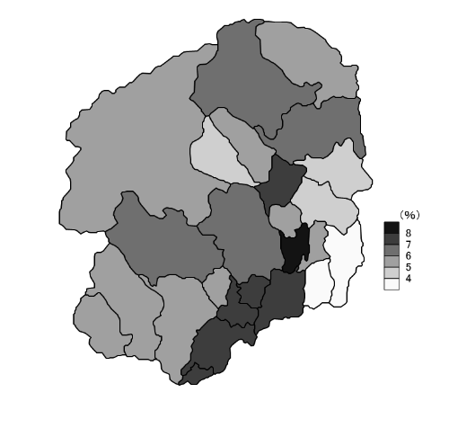 統計地図 (各指標の最新データを地図化。色の濃い方が数値が大きい）

指 標 | 分子 | 従業者30人以上の事業所数（民営）×100 |  |  |  | 従業者１～４人の事業所の従業者数(民営)×100
計算式 | 分母 | 民営事業所総数 |  |  |  | 民営事業所従業者総数
解説ページ |  | 114

製造業
Ⅰ指標値 ー 経済基盤
 |  | 45 従業者30人以上の事業所 |  |  |  | 46 従業者１人当たり年間商品
市町 |  | 従業者割合（民営） |  |  | ％ | 販売額 |  | 千円
 |  | H28/2016 | 順位 | R3/2021 | 順位 | H27/2015 | 順位 | R2/2020 | 順位
栃木県 |  | 50.09 |  | 52.18 |  | 39,336 |  | 38,003

宇都宮市 |  | 50.04 | 12 | 52.27 | 12 | 58,917 | 1 | 54,473 | 2
足利市 |  | 44.79 | 16 | 47.94 | 14 | 27,511 | 13 | 26,354 | 14
栃木市 |  | 47.70 | 14 | 50.11 | 13 | 27,952 | 10 | 28,380 | 11
佐野市 |  | 43.34 | 19 | 45.26 | 19 | 36,312 | 6 | 34,267 | 6
鹿沼市 |  | 45.48 | 15 | 47.68 | 15 | 30,179 | 8 | 30,396 | 8
日光市 |  | 43.84 | 18 | 46.45 | 17 | 20,428 | 21 | 19,692 | 17
小山市 |  | 52.68 | 9 | 54.56 | 10 | 37,234 | 5 | 37,333 | 5
真岡市 |  | 55.20 | 6 | 55.45 | 8 | 25,633 | 14 | 28,603 | 10
大田原市 |  | 53.26 | 8 | 56.01 | 7 | 27,908 | 11 | 25,023 | 15
矢板市 |  | 48.87 | 13 | 47.29 | 16 | 22,107 | 17 | 29,167 | 9
那須塩原市 |  | 43.31 | 20 | 45.42 | 18 | 29,392 | 9 | 28,043 | 12
さくら市 |  | 53.73 | 7 | 53.83 | 11 | 23,227 | 15 | 23,503 | 16
那須烏山市 |  | 43.96 | 17 | 42.80 | 20 | 22,260 | 16 | 18,251 | 18
下野市 |  | 52.27 | 10 | 57.77 | 5 | 46,342 | 3 | 47,520 | 3
上三川町 |  | 64.25 | 2 | 66.09 | 2 | 37,550 | 4 | 40,798 | 4
益子町 |  | 31.23 | 25 | 30.20 | 25 | 21,500 | 19 | 15,634 | 23
茂木町 |  | 41.51 | 22 | 33.91 | 24 | 13,412 | 25 | 14,596 | 24
市貝町 |  | 60.02 | 4 | 60.27 | 4 | 21,141 | 20 | 16,963 | 21
芳賀町 |  | 88.07 | 1 | 89.06 | 1 | 54,990 | 2 | 70,988 | 1
壬生町 |  | 50.31 | 11 | 54.84 | 9 | 31,557 | 7 | 27,497 | 13
野木町 |  | 60.60 | 3 | 61.40 | 3 | 19,800 | 22 | 18,096 | 20
塩谷町 |  | 39.45 | 24 | 36.31 | 23 | 17,812 | 23 | 15,658 | 22
高根沢町 |  | 57.14 | 5 | 57.02 | 6 | 27,853 | 12 | 32,236 | 7
那須町 |  | 42.40 | 21 | 41.97 | 21 | 21,608 | 18 | 18,228 | 19
那珂川町 |  | 41.18 | 23 | 41.51 | 22 | 15,213 | 24 | 12,818 | 25
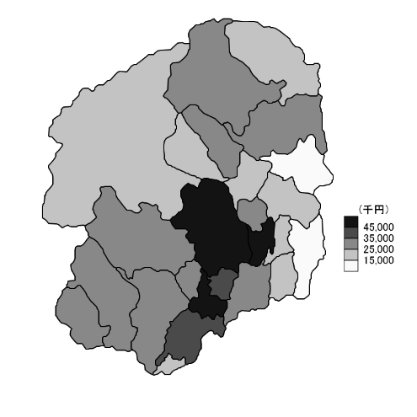
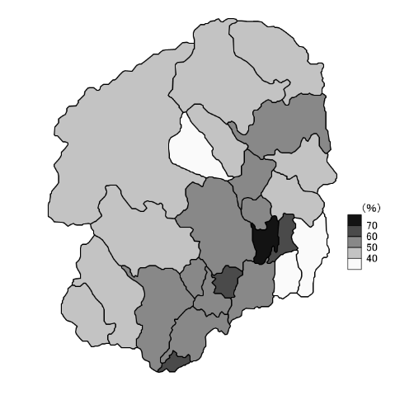 統計地図 (各指標の最新データを地図化。色の濃い方が数値が大きい）

指 標 | 分子 | 従業者30人以上の事業所の従業者数(民営)×100 |  |  |  | 年間商品販売額
計算式 | 分母 | 民営事業所従業者総数 |  |  |  | 商業従業者数
解説ページ |  | 114

農業2
 |  |  |  |  |  |  | Ⅰ指標値 ー 経済基盤
 |  | 47 従業者１人当たり製造品出荷額等 |  |  |  | 48 耕地面積比率
市町 |  | (従業者４人以上の事業所) |  |  | 千円 |  |  | ％
 |  | R1/2019 | 順位 | R2/2020 | 順位 | R3/2021 | 順位 | R4/2022 | 順位
栃木県 |  | 44,073 |  | 42,204 |  | 18.98 |  | 18.94

宇都宮市 |  | 67,077 | 1 | 57,975 | 2 | 28.55 | 13 | 28.55 | 13
足利市 |  | 24,615 | 20 | 22,723 | 23 | 12.55 | 21 | 12.43 | 21
栃木市 |  | 55,139 | 2 | 56,317 | 3 | 29.05 | 12 | 28.93 | 12
佐野市 |  | 28,086 | 17 | 31,213 | 14 | 11.38 | 22 | 11.35 | 22
鹿沼市 |  | 31,400 | 14 | 28,940 | 19 | 11.11 | 23 | 11.09 | 23
日光市 |  | 46,133 | 7 | 45,520 | 8 | 3.74 | 25 | 3.72 | 25
小山市 |  | 49,324 | 5 | 48,002 | 6 | 45.01 | 7 | 44.89 | 7
真岡市 |  | 44,889 | 10 | 43,780 | 9 | 47.45 | 5 | 47.45 | 5
大田原市 |  | 49,483 | 4 | 45,864 | 7 | 30.76 | 10 | 30.76 | 10
矢板市 |  | 23,342 | 21 | 24,409 | 22 | 17.48 | 16 | 17.36 | 16
那須塩原市 |  | 32,581 | 13 | 33,556 | 12 | 16.08 | 17 | 16.08 | 17
さくら市 |  | 45,251 | 8 | 48,411 | 5 | 41.79 | 8 | 42.11 | 8
那須烏山市 |  | 20,832 | 23 | 30,654 | 16 | 21.16 | 15 | 20.82 | 15
下野市 |  | 34,571 | 12 | 35,190 | 11 | 50.81 | 3 | 50.81 | 3
上三川町 |  | 45,030 | 9 | 28,960 | 18 | 48.17 | 4 | 47.99 | 4
益子町 |  | 21,558 | 22 | 26,265 | 20 | 24.38 | 14 | 24.83 | 14
茂木町 |  | 14,074 | 24 | 18,468 | 24 | 10.94 | 24 | 10.89 | 24
市貝町 |  | 47,434 | 6 | 63,048 | 1 | 29.26 | 11 | 29.11 | 11
芳賀町 |  | 54,416 | 3 | 50,906 | 4 | 53.02 | 2 | 53.02 | 2
壬生町 |  | 27,753 | 18 | 25,311 | 21 | 45.20 | 6 | 45.20 | 6
野木町 |  | 36,642 | 11 | 41,921 | 10 | 38.32 | 9 | 38.65 | 9
塩谷町 |  | 27,614 | 19 | 30,879 | 15 | 15.39 | 18 | 15.34 | 18
高根沢町 |  | 12,736 | 25 | 14,753 | 25 | 55.45 | 1 | 55.59 | 1
那須町 |  | 30,158 | 16 | 29,054 | 17 | 14.72 | 19 | 14.74 | 19
那珂川町 |  | 31,315 | 15 | 32,798 | 13 | 14.47 | 20 | 14.06 | 20
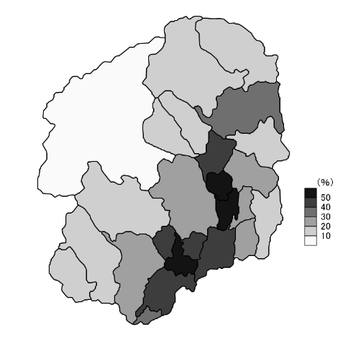
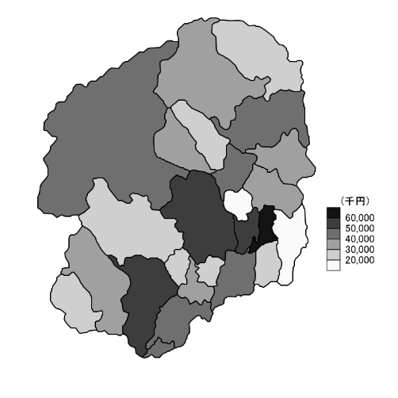 統計地図 (各指標の最新データを地図化。色の濃い方が数値が大きい）

指 標 | 分子 | 製造品出荷額等 |  |  |  | 耕地面積(㎢)×100
計算式 | 分母 | 製造業従業者数 |  |  |  | 総面積
解説ページ |  | 114 |  |  |  | 115

農業2 (2)
Ⅰ指標値 ー 経済基盤
 |  | 49 農家世帯割合 |  |  |  | 50 販売農家割合
市町 |  |  |  | ％ |  |  |  | ％
 |  | H27/2015 | 順位 | R2/2020 | 順位 | H27/2015 | 順位 | R2/2020 | 順位
栃木県 |  | 7.28 |  | 5.81 |  | 71.80 |  | 69.25

宇都宮市 |  | 2.40 | 25 | 1.92 | 25 | 74.84 | 11 | 73.35 | 10
足利市 |  | 3.31 | 24 | 2.49 | 24 | 47.26 | 25 | 45.56 | 25
栃木市 |  | 9.46 | 15 | 7.24 | 16 | 69.57 | 18 | 66.32 | 16
佐野市 |  | 6.19 | 21 | 4.63 | 22 | 47.75 | 24 | 45.93 | 24
鹿沼市 |  | 9.49 | 14 | 7.73 | 15 | 69.59 | 17 | 66.25 | 17
日光市 |  | 6.95 | 19 | 5.97 | 19 | 73.14 | 13 | 70.83 | 13
小山市 |  | 4.52 | 23 | 3.64 | 23 | 67.89 | 19 | 66.35 | 15
真岡市 |  | 13.40 | 10 | 10.46 | 10 | 77.87 | 7 | 73.45 | 9
大田原市 |  | 14.47 | 9 | 12.33 | 9 | 83.21 | 1 | 81.61 | 1
矢板市 |  | 9.45 | 16 | 7.91 | 14 | 76.87 | 9 | 72.02 | 12
那須塩原市 |  | 6.19 | 21 | 5.25 | 21 | 82.52 | 3 | 78.67 | 5
さくら市 |  | 10.95 | 13 | 8.21 | 13 | 81.14 | 5 | 78.86 | 4
那須烏山市 |  | 21.77 | 5 | 17.75 | 5 | 64.65 | 22 | 61.76 | 21
下野市 |  | 7.97 | 18 | 6.24 | 18 | 72.80 | 14 | 70.15 | 14
上三川町 |  | 11.92 | 11 | 9.26 | 11 | 80.98 | 6 | 76.22 | 6
益子町 |  | 16.27 | 8 | 13.26 | 8 | 65.93 | 21 | 61.51 | 22
茂木町 |  | 36.60 | 1 | 31.26 | 1 | 59.40 | 23 | 54.75 | 23
市貝町 |  | 21.29 | 6 | 16.50 | 7 | 70.48 | 15 | 66.24 | 18
芳賀町 |  | 25.88 | 4 | 20.05 | 4 | 82.83 | 2 | 79.94 | 2
壬生町 |  | 8.19 | 17 | 6.48 | 17 | 73.96 | 12 | 74.81 | 8
野木町 |  | 6.20 | 20 | 5.38 | 20 | 67.63 | 20 | 62.50 | 20
塩谷町 |  | 26.86 | 3 | 22.72 | 3 | 76.49 | 10 | 72.72 | 11
高根沢町 |  | 11.29 | 12 | 9.24 | 12 | 81.29 | 4 | 79.31 | 3
那須町 |  | 21.10 | 7 | 16.97 | 6 | 77.41 | 8 | 75.03 | 7
那珂川町 |  | 29.50 | 2 | 26.32 | 2 | 69.97 | 16 | 66.22 | 19
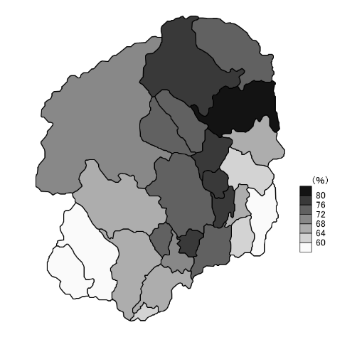
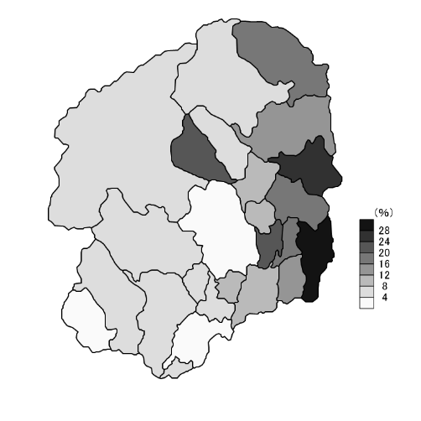 統計地図 (各指標の最新データを地図化。色の濃い方が数値が大きい）

指 標 | 分子 | 農家戸数×100 |  |  |  | 販売農家戸数×100
計算式 | 分母 | 一般世帯数 |  |  |  | 農家戸数
解説ページ |  | 115

農業3
 |  |  |  |  |  |  | Ⅰ指標値 ー 経済基盤
 |  | 51 農家１戸当たり経営耕地面積 |  |  |  | 52 人工林率
市町 |  |  |  | ha |  |  |  | ％
 |  | H27/2015 | 順位 | R2/2020 | 順位 | R2/2020 | 順位 | R3/2021 | 順位
栃木県 |  | 1.71 |  | 1.90 |  | 44.34 |  | 44.30

宇都宮市 |  | 1.86 | 11 | 2.05 | 11 | 62.17 | 5 | 62.18 | 5
足利市 |  | 0.88 | 23 | 1.05 | 23 | 42.64 | 11 | 42.63 | 11
栃木市 |  | 1.35 | 18 | 1.50 | 16 | 45.90 | 10 | 46.13 | 10
佐野市 |  | 0.87 | 24 | 1.02 | 24 | 61.43 | 7 | 61.46 | 7
鹿沼市 |  | 1.18 | 21 | 1.21 | 21 | 75.69 | 2 | 75.68 | 2
日光市 |  | 1.73 | 12 | 1.93 | 12 | 31.29 | 16 | 31.26 | 16
小山市 |  | 1.57 | 13 | 1.82 | 13 | 5.08 | 25 | 5.18 | 25
真岡市 |  | 1.88 | 10 | 2.12 | 10 | 17.13 | 20 | 17.02 | 20
大田原市 |  | 2.39 | 5 | 2.58 | 5 | 78.10 | 1 | 78.10 | 1
矢板市 |  | 2.10 | 7 | 2.35 | 6 | 68.59 | 3 | 68.65 | 3
那須塩原市 |  | 2.93 | 1 | 3.24 | 1 | 23.28 | 17 | 23.28 | 17
さくら市 |  | 2.43 | 4 | 2.80 | 4 | 55.06 | 8 | 55.01 | 8
那須烏山市 |  | 1.27 | 20 | 1.39 | 19 | 46.99 | 9 | 47.00 | 9
下野市 |  | 1.98 | 9 | 2.19 | 9 | 6.31 | 24 | 6.31 | 24
上三川町 |  | 1.51 | 14 | 1.45 | 18 | 8.97 | 22 | 9.15 | 22
益子町 |  | 1.29 | 19 | 1.31 | 20 | 36.72 | 15 | 36.72 | 15
茂木町 |  | 0.73 | 25 | 0.69 | 25 | 37.56 | 14 | 37.56 | 14
市貝町 |  | 1.51 | 14 | 1.54 | 15 | 20.44 | 19 | 20.46 | 19
芳賀町 |  | 2.58 | 3 | 2.99 | 3 | 21.34 | 18 | 21.23 | 18
壬生町 |  | 1.43 | 16 | 1.71 | 14 | 8.31 | 23 | 8.56 | 23
野木町 |  | 1.38 | 17 | 1.48 | 17 | 12.21 | 21 | 12.26 | 21
塩谷町 |  | 1.99 | 8 | 2.31 | 8 | 61.57 | 6 | 61.57 | 6
高根沢町 |  | 2.71 | 2 | 3.01 | 2 | 39.05 | 13 | 39.05 | 13
那須町 |  | 2.22 | 6 | 2.32 | 7 | 39.31 | 12 | 39.30 | 12
那珂川町 |  | 1.13 | 22 | 1.14 | 22 | 66.23 | 4 | 65.32 | 4
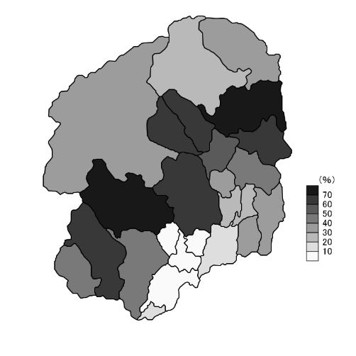
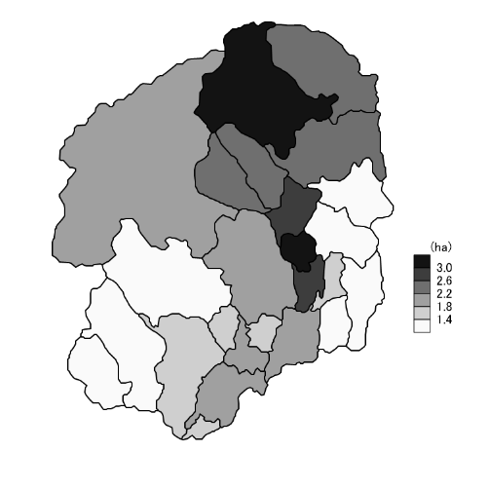 統計地図 (各指標の最新データを地図化。色の濃い方が数値が大きい）

指 標 | 分子 | 経営耕地面積 |  |  |  | 人工林面積×100
計算式 | 分母 | 農家戸数 |  |  |  | 林野面積
解説ページ |  | 115

